SISTEMA_TRANSMISION
 | REPORTE FOTOGRÁFICO - Sistema de Transmisión
Nombre de la Estacion: | SEGUNDO POLO
Nombre de Localidad: | SAN JUAN DE MIRAFLORES
Fecha: | 21/07/2026 - 21/07/2026
Direccion: | JR AYABACA 135-137
ID site: | LI0719
CRQ: | CRQ000000103020
Sticker Año mantenimiento |  |  | Letrero de Localidad beneficiaria o GPS
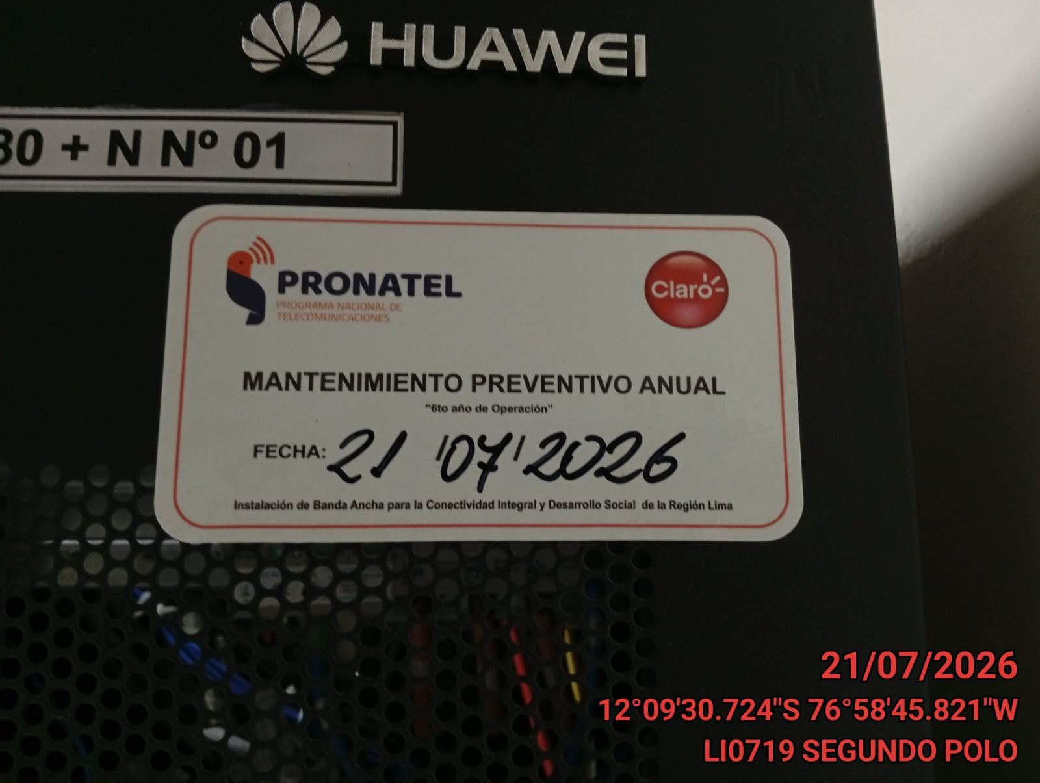 |  |  | 

EQUIPOS BBU, ROUTER O MW: VERIFICAR ESTADO DE EQUIPOS,LED DE ALARMAS, LIMPIEZA TECNICA Y SOPLETEADO
ANTES |  | DURANTE |  | DESPUES
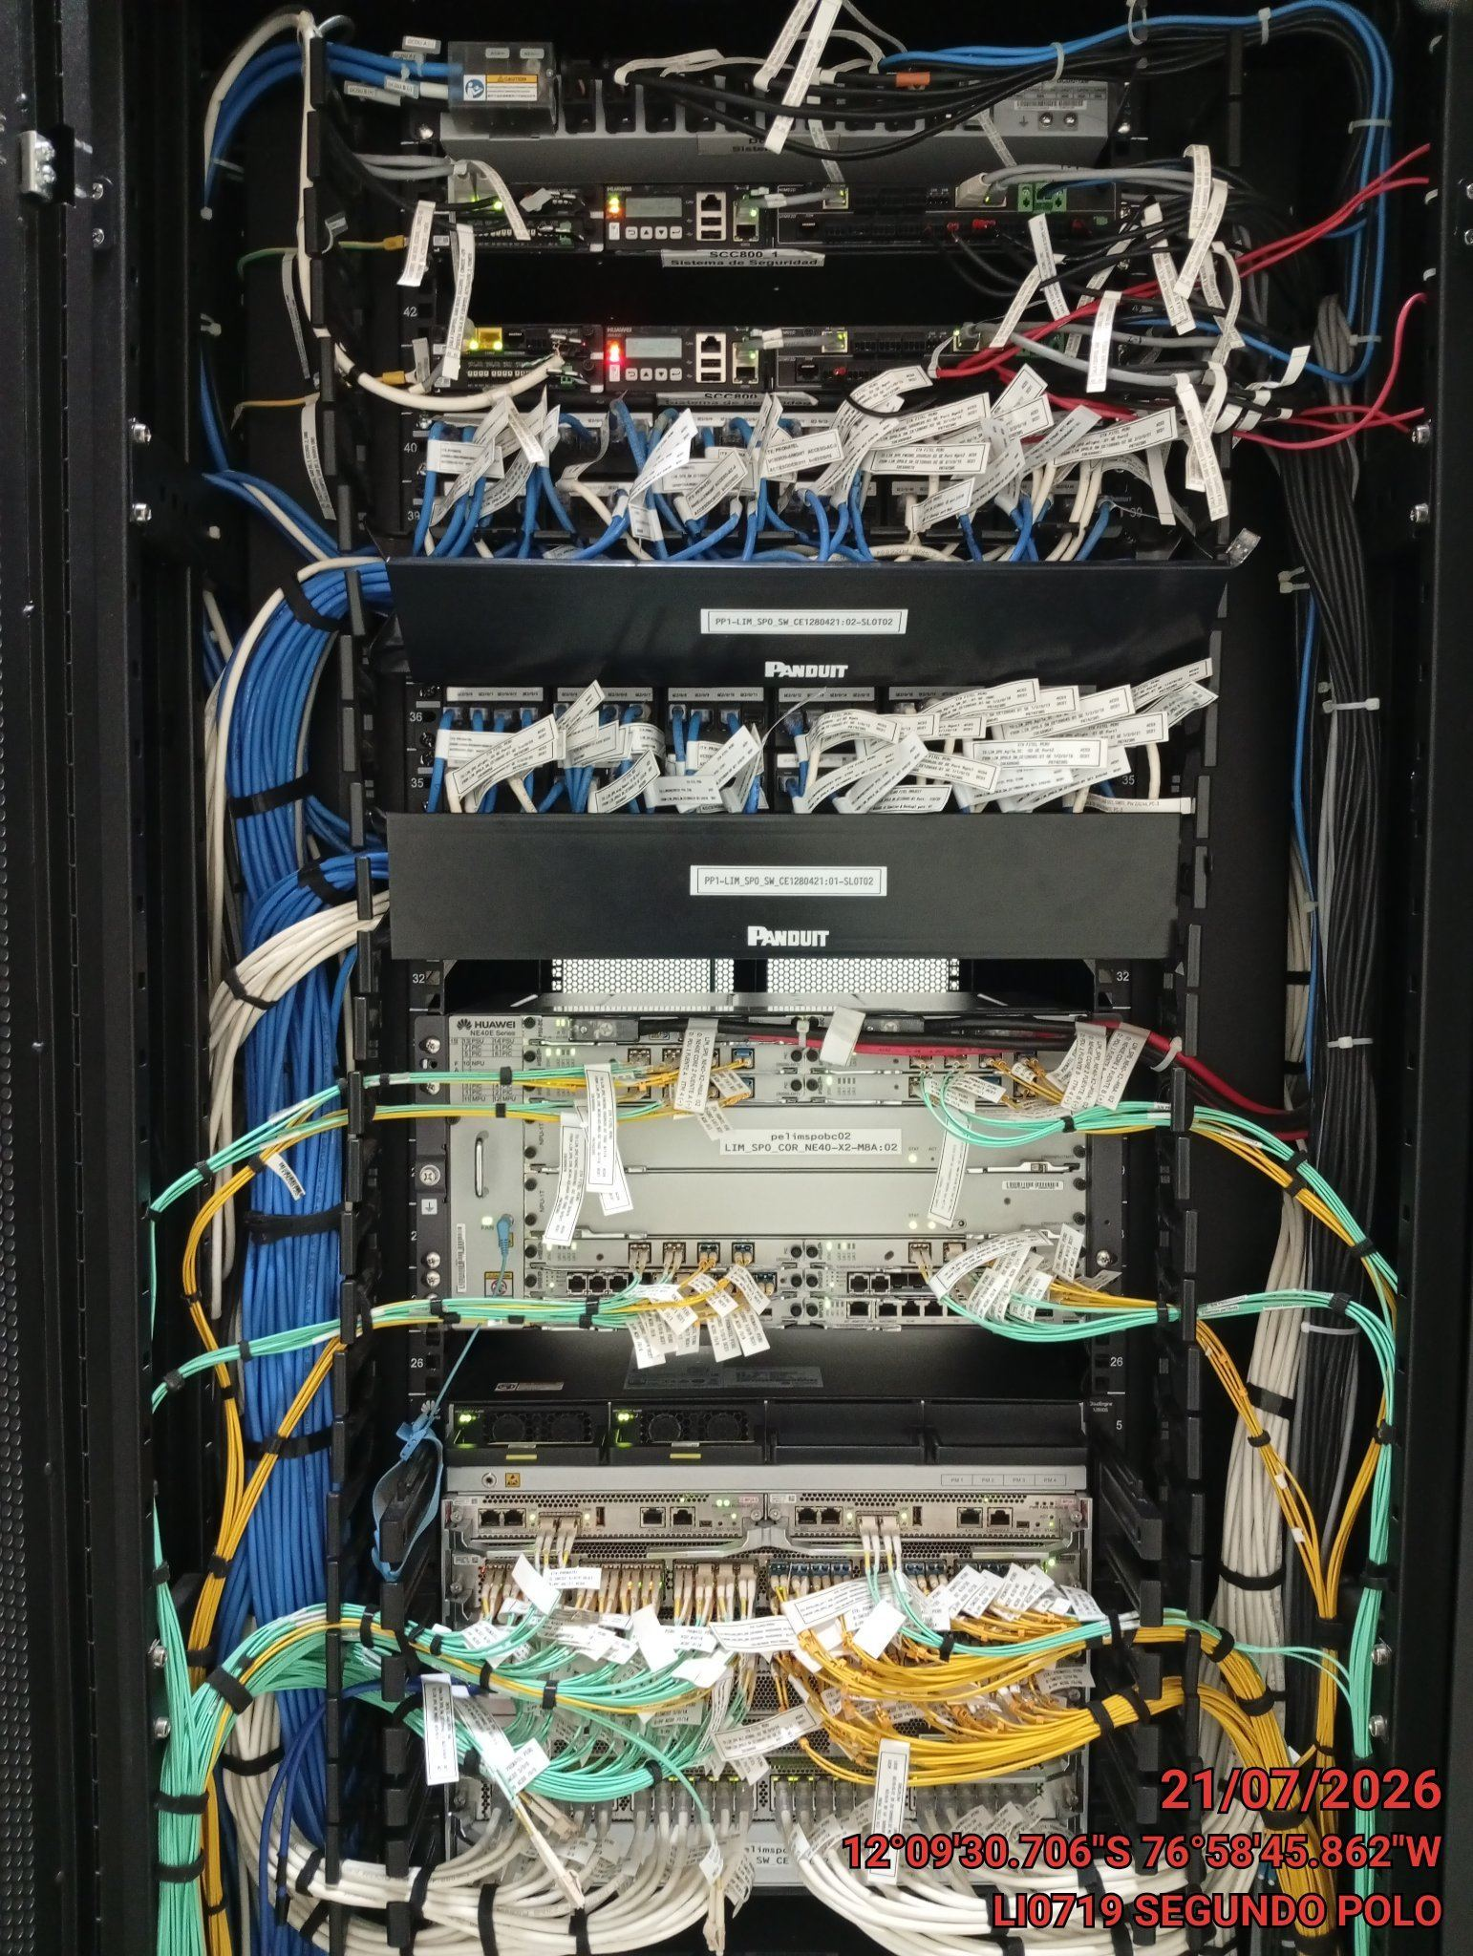 |  | 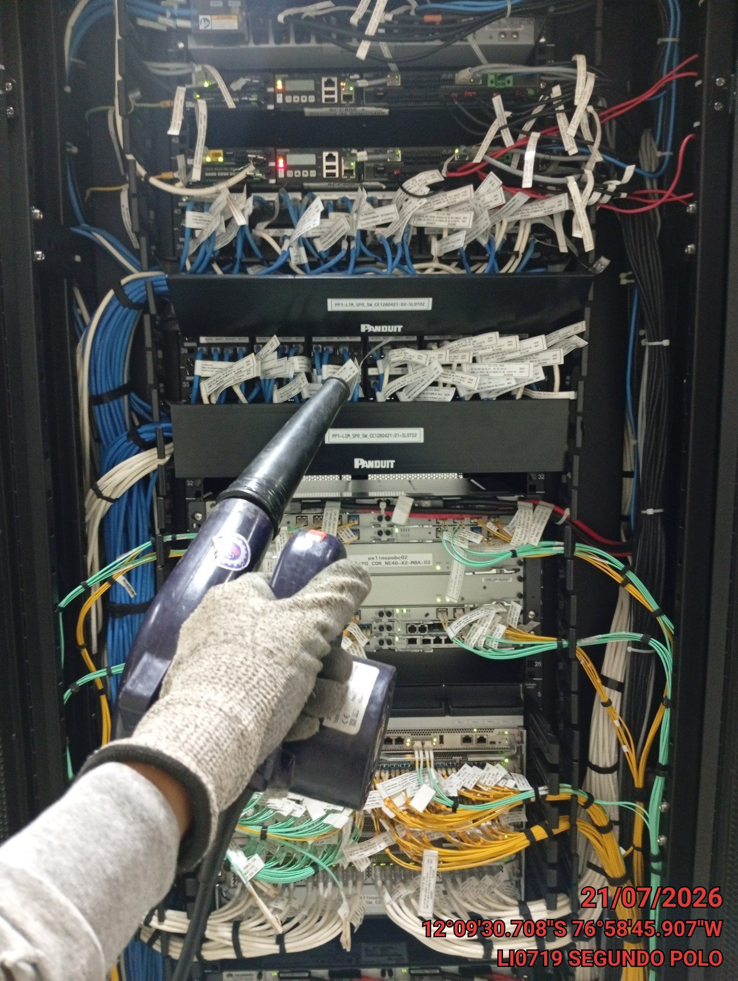 |  | 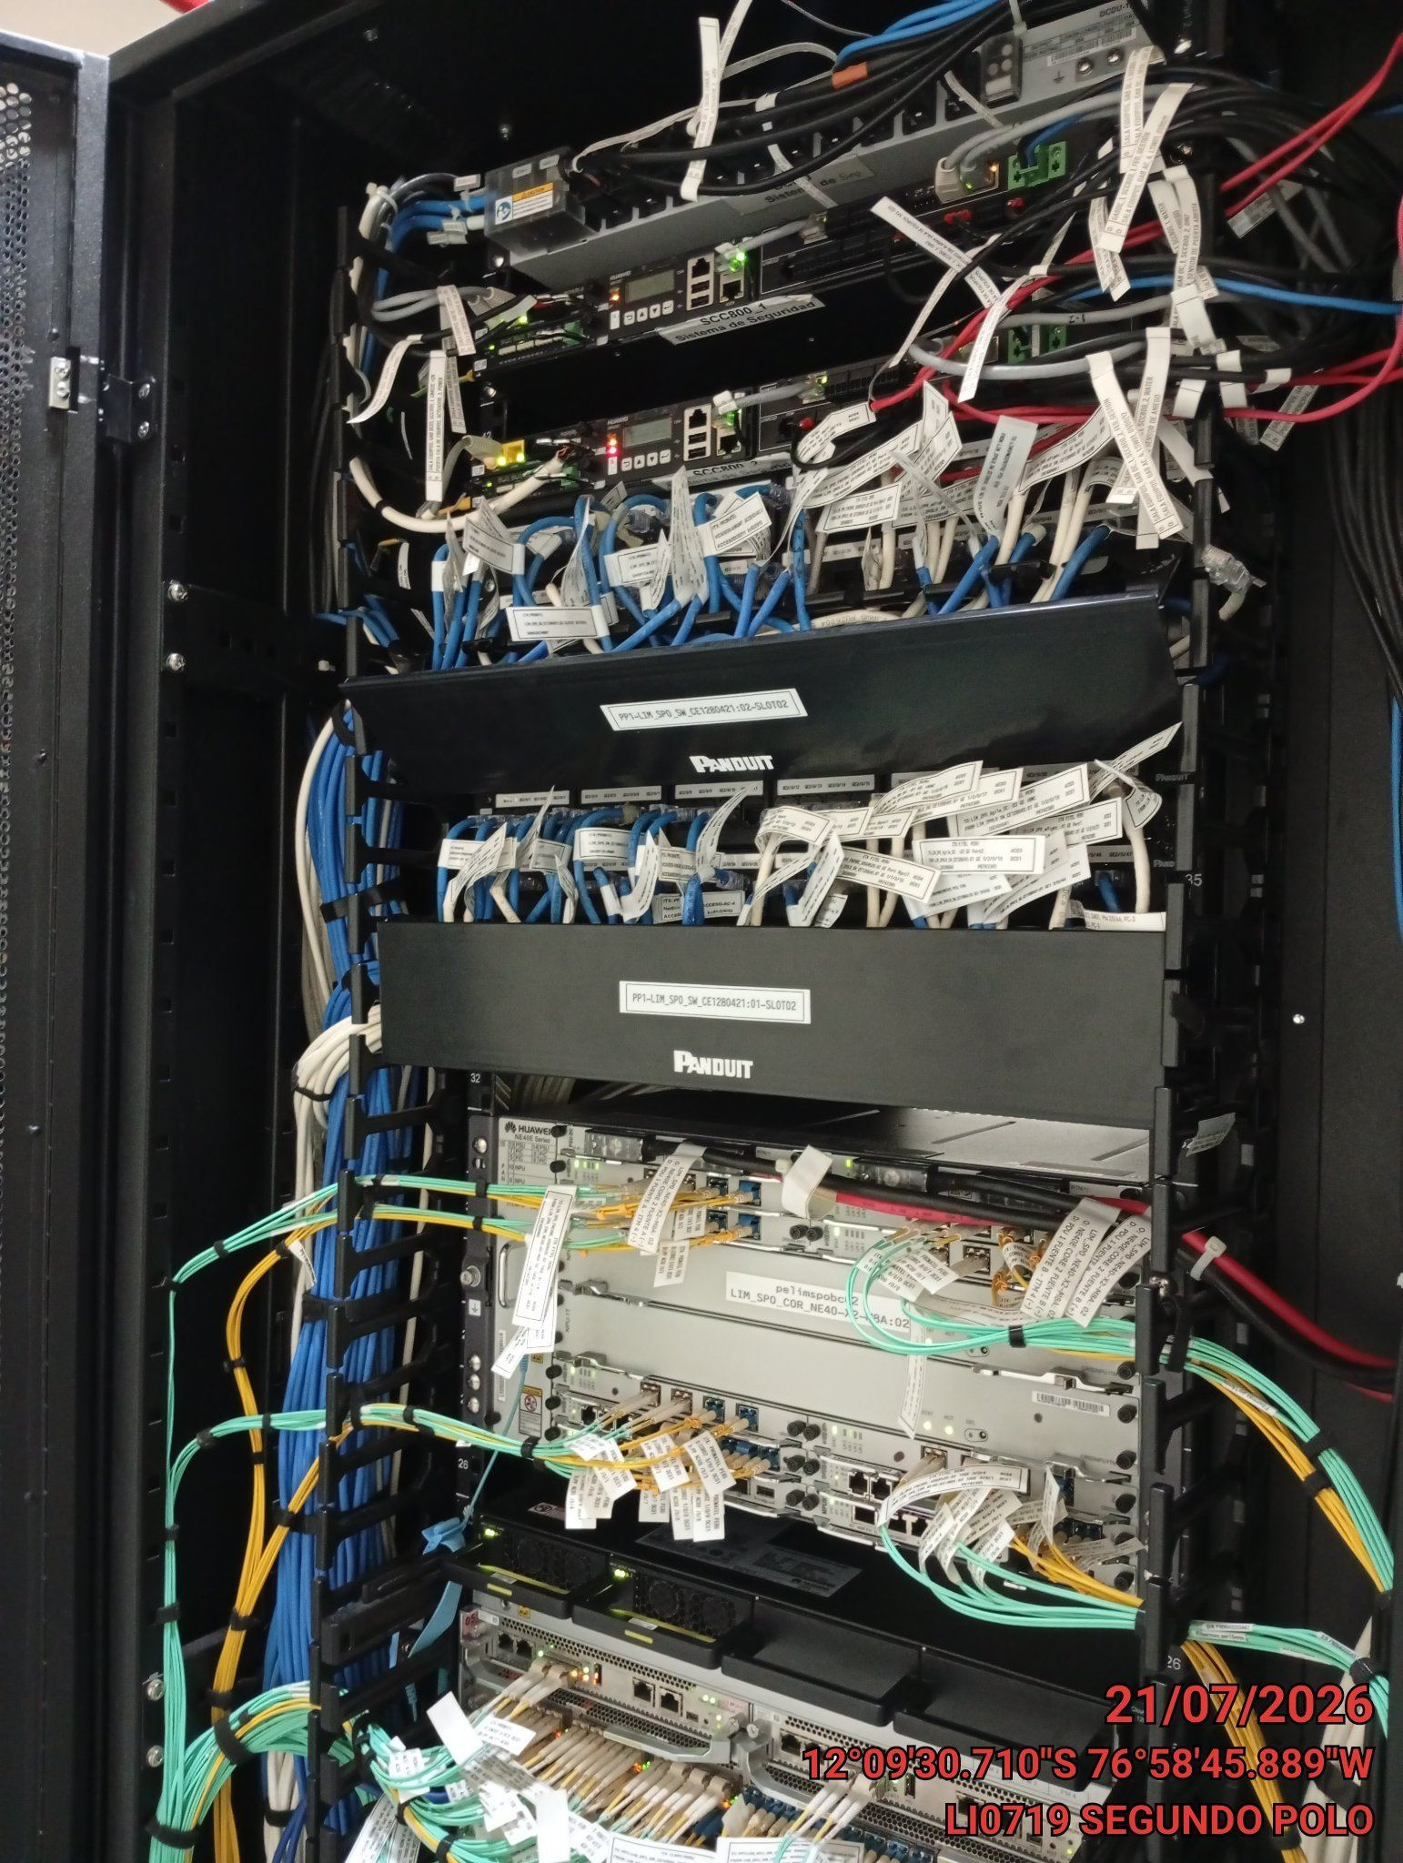

TARJETAS: AJUSTE DE ELEMENTOS Y CONEXIONES
ANTES |  | DURANTE |  | DESPUES
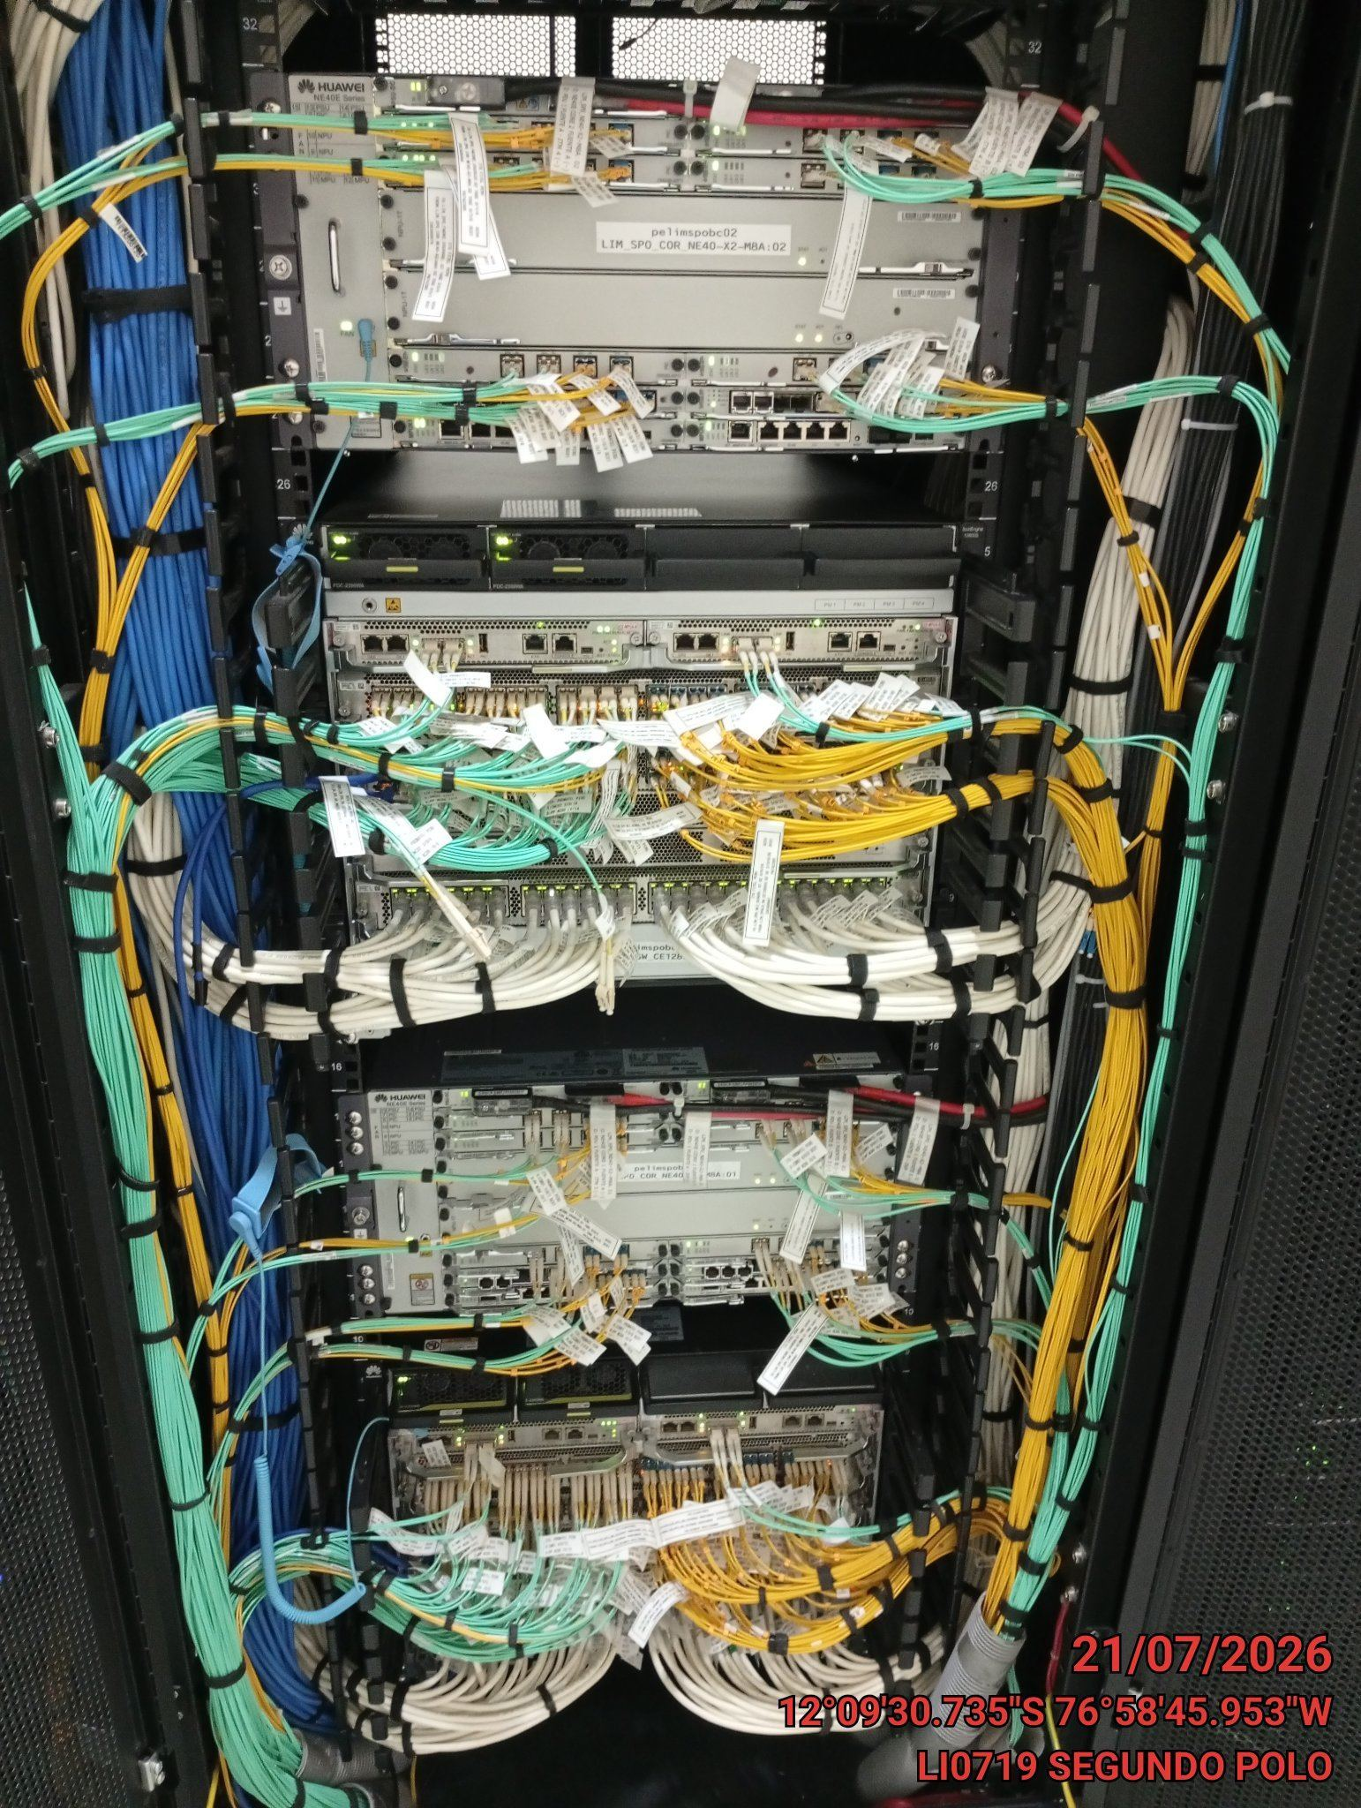 |  | 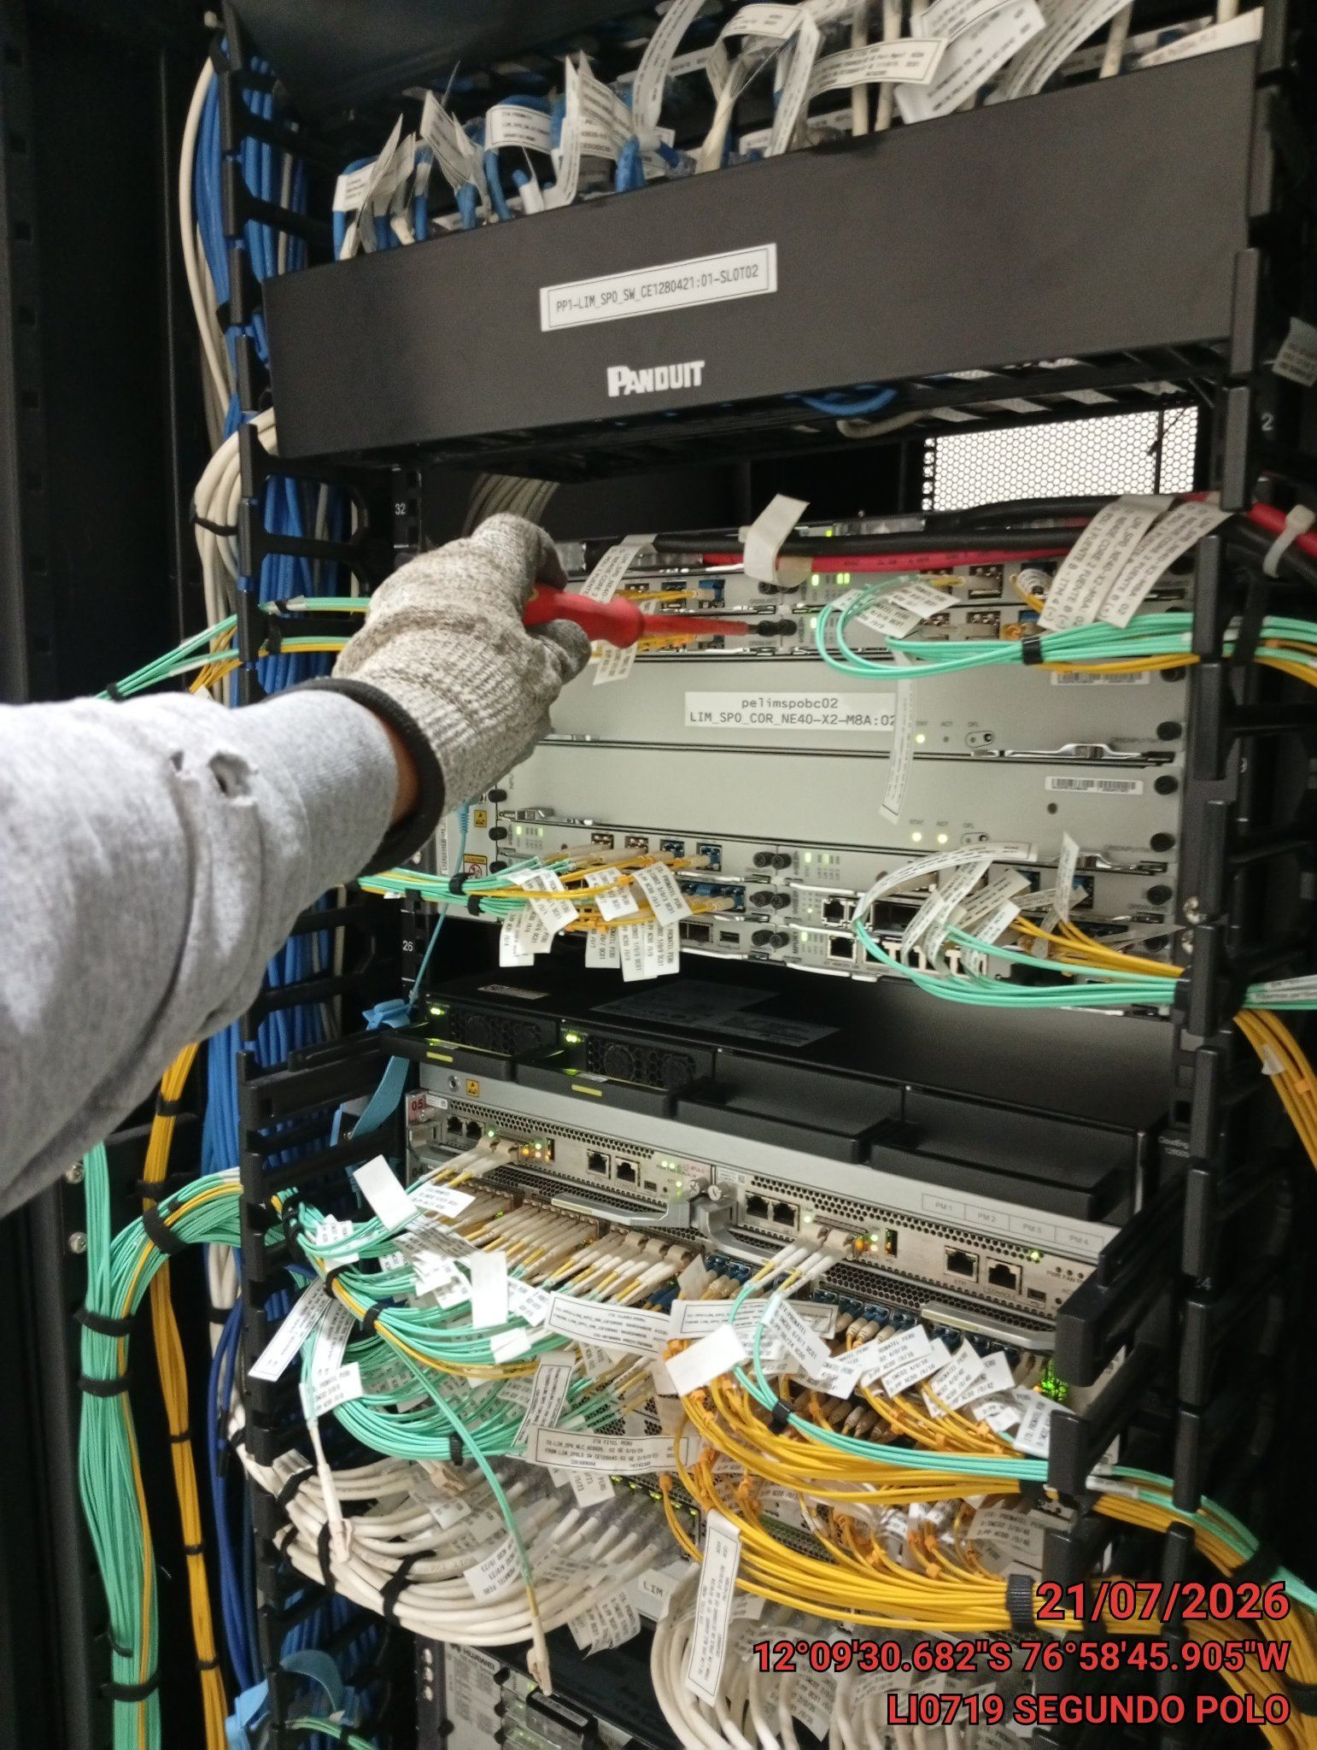 |  | 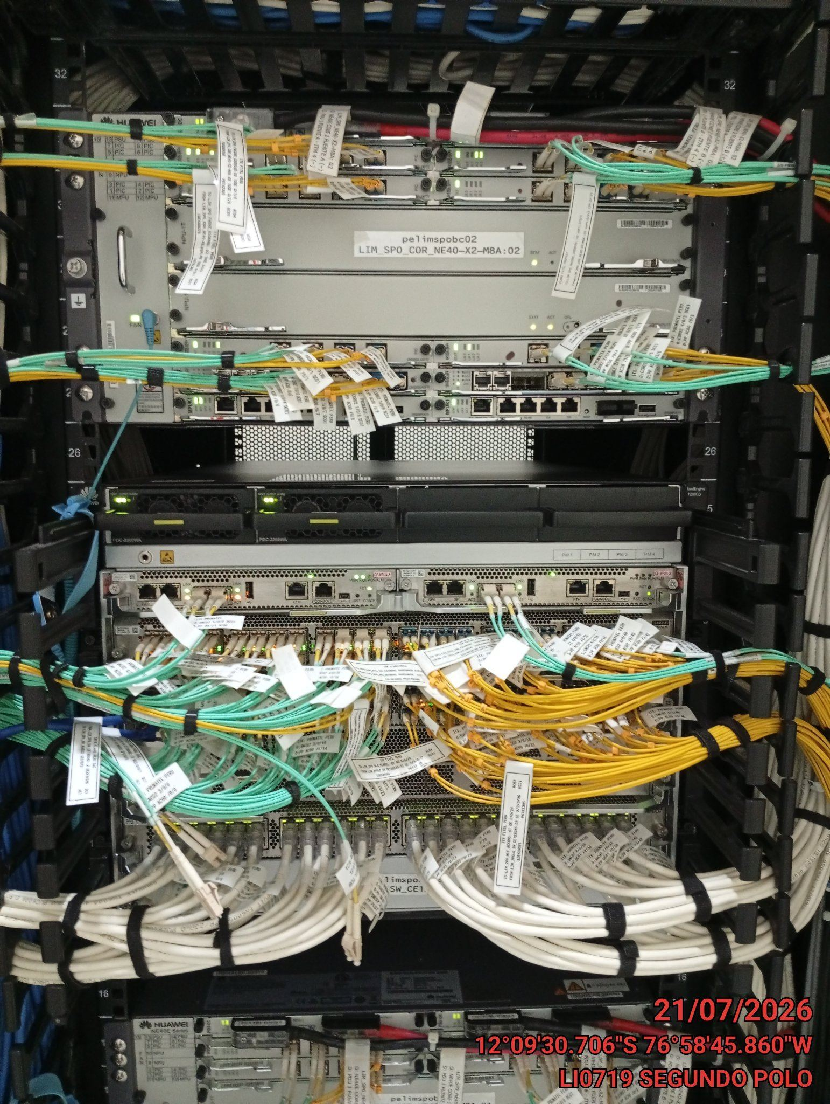

CABLES: LIMPIEZA TECNICA Y ORDENAMIENTO DE CABLES
ANTES |  | DURANTE |  | DESPUES
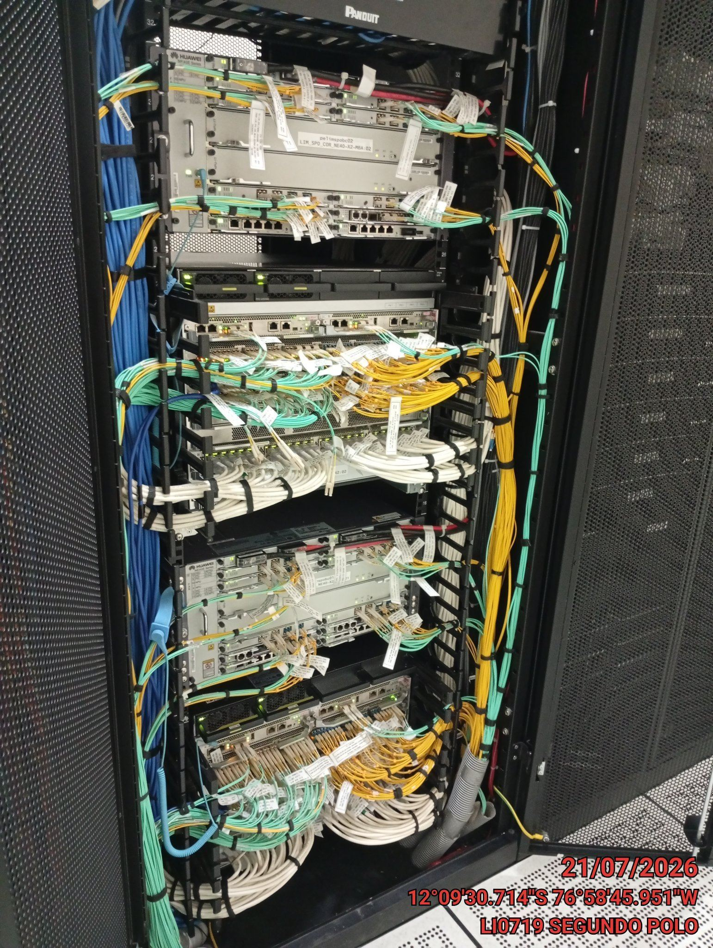 |  | 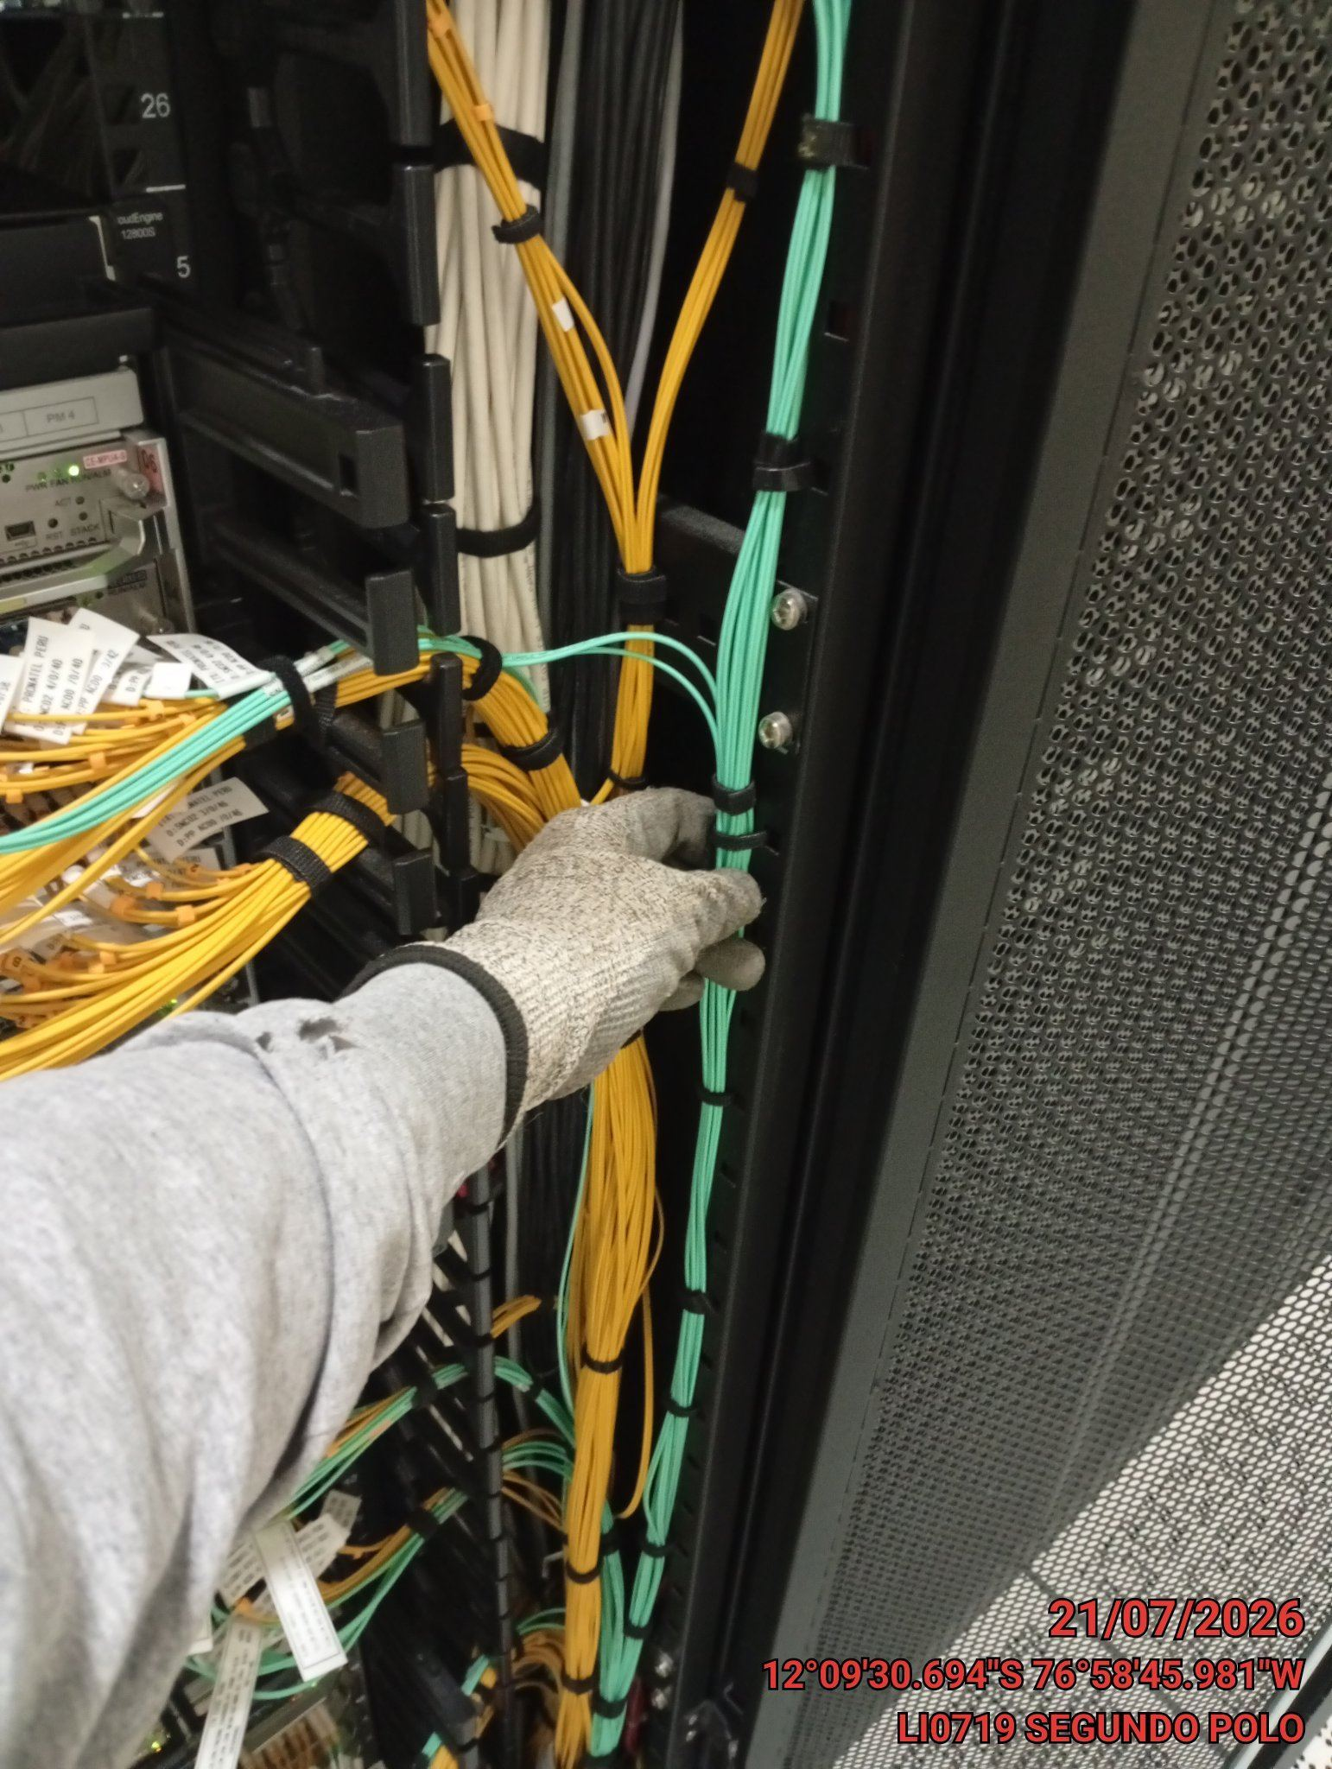 |  | 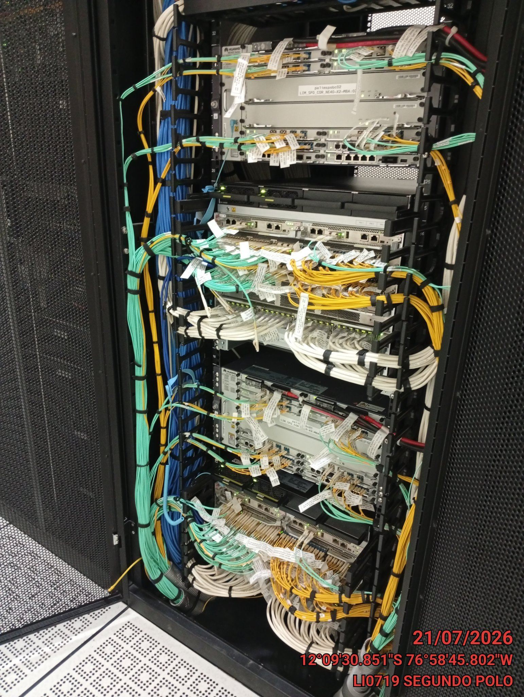

VERIFICACION Y AJUSTE DE ATERRAMIENTO
ANTES |  | DURANTE |  | DESPUES
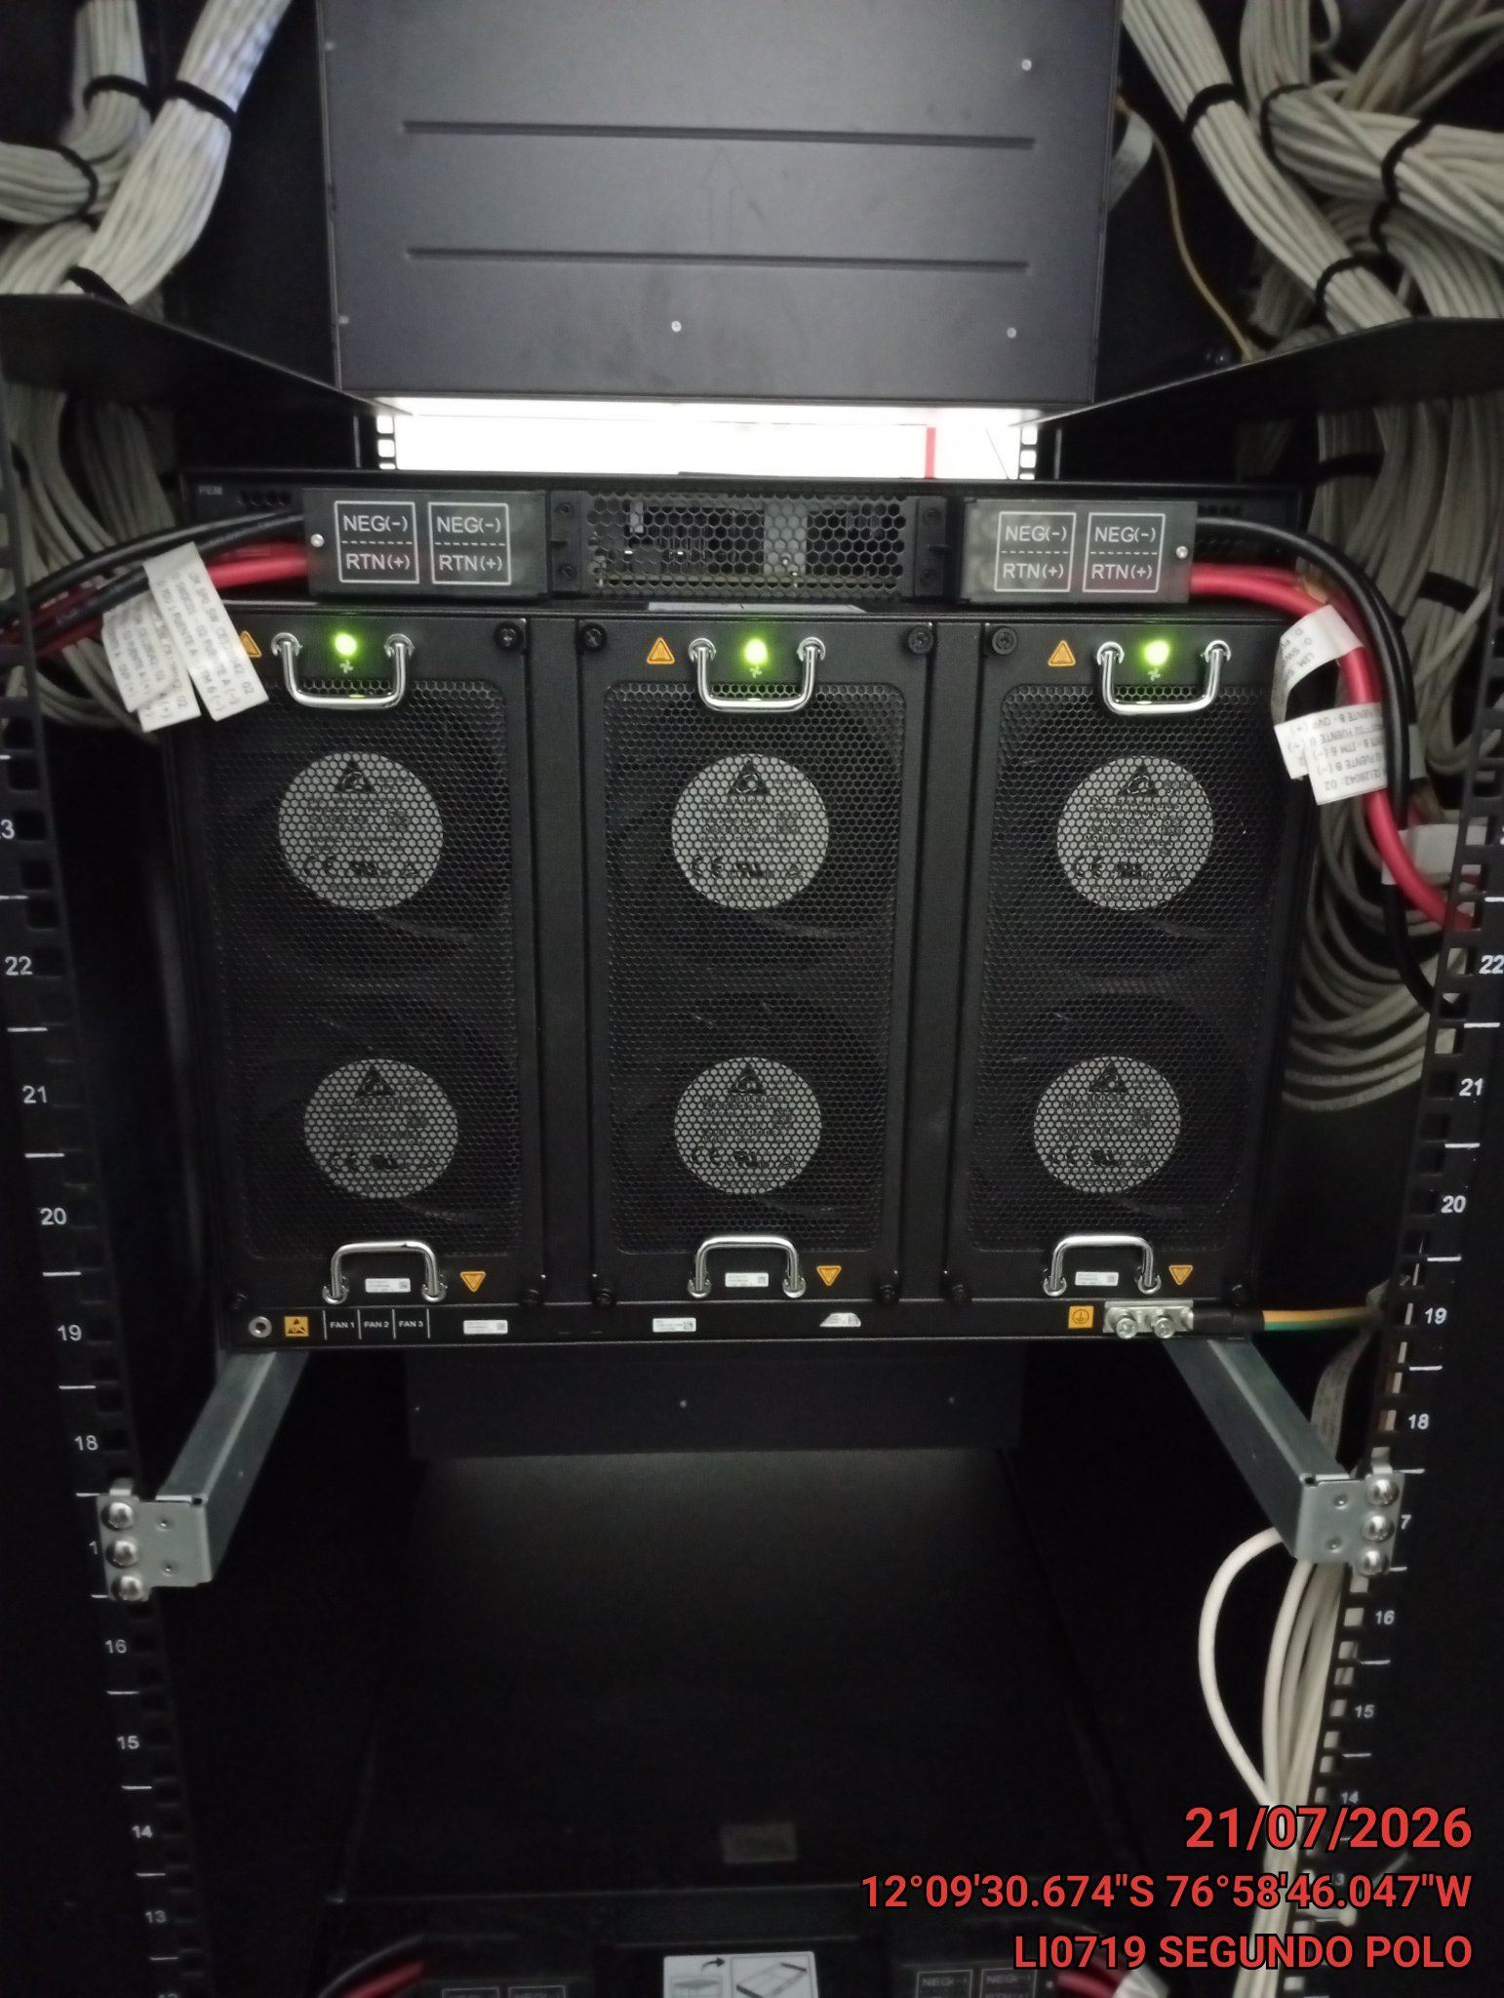 |  | 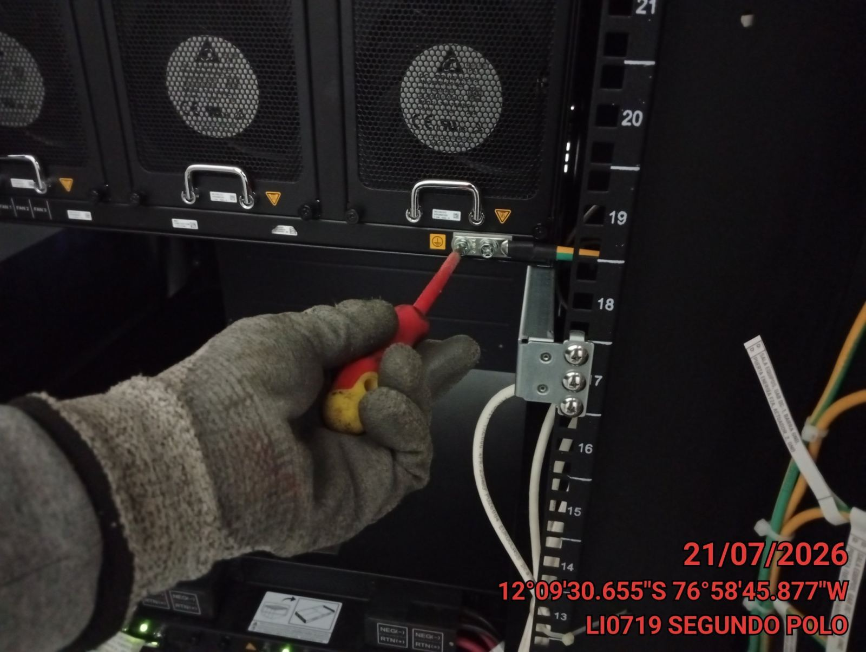 |  | 